상품제안서
SIGG 지그 트래블 머그 300ml | 상품코드: S37427

 |  |  |  |  |  |  | 02-713-8555 | www.synergygift.co.kr
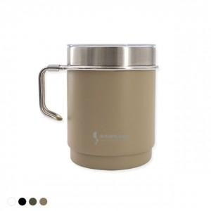 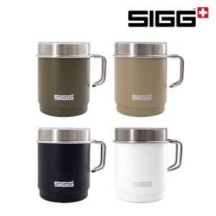

【상세/제작정보】

【인쇄/포장옵션】 | 레이저 / 포장지포장

【공급단가】 | 수량 | 50~ | 100~ | 500~ | 1,000~ | 2,000~
*VAT별도 | 로스티드 그린 | 22,160원 | 21,800원 | 21,270원 | 20,740원 | 20,380원
 | 카라멜 샌드 | 22,160원 | 21,800원 | 21,270원 | 20,740원 | 20,380원
 | 나이트 블랙 | 22,160원 | 21,800원 | 21,270원 | 20,740원 | 20,380원
 | 스노우 화이트 | 22,160원 | 21,800원 | 21,270원 | 20,740원 | 20,380원

【상품 URL】 | https://www.synergygift.co.kr:443/src/goods_detail.php?gdno=37427

